Narasi Penggunaan
Narasi Penggunaan Dashboard Calculation of Training Load, Monotony, and Strain

1. Sheet INPUT -> Untuk menginput data berupa Nama Atlit, Jenis Session, RPE, beserta duration

Gambar di atas merupakan contoh opsi peng-inputan Nama Atlit, jika ingin menambahkan nama atlit, user bisa mengupdate di sheet DATABASE

Gambar di atas merupakan contoh opsi session yang dibagi dua session I & II menunjukan bahwa per harinya dilakukan 2 macam training, dengan opsi Str 1, Str 2, Tac, Rac dll. , Di dalam gambar tersebut juga terdapat kolom durasi dan RPE yang bisa kita isi dengan angka yang sesuai dengan performa atlit
Setelah data-data di sheet INPUT terisi, maka data akan di update ke sheet Hasil Pengerjaan (Dashboard).
2. Dashboard (Hasil Pengerjaan)

Gambar di atas merupakan tabel dan grafik dari total load untuk kelompok dari atlit, User bisa memilih untuk melihat training load atlit pada hari-hari yang berbeda. User hanya perlu men-klik pilihan hari yang tersedia di opsi hari, seperti gambar dibawah

Selanjutnya pada training load, juga menyediakan tampilan individu pada setiap atlit per minggunya, caranya adalah dengan meng-klik opsi nama yang tersedia pada gambar dibawah.

3. Monotomy dan Strain
Monotomy merupakan hasil dari rata-rata dari load harian dibagi oleh standar deviasi, dan strain merupakan jumlah load dalam seminggu dikalikan dengan monotomy. Mungkin akan ribet ketika mencari satu per satu pada atlit, tapi didalam Dashboard output dari Monotomy dan strain dengan otomatis akan keluar dan ditampilkan dengan tabel dan grafik, dengan data yang sudah dimasukan di sheet INPUT diawal.
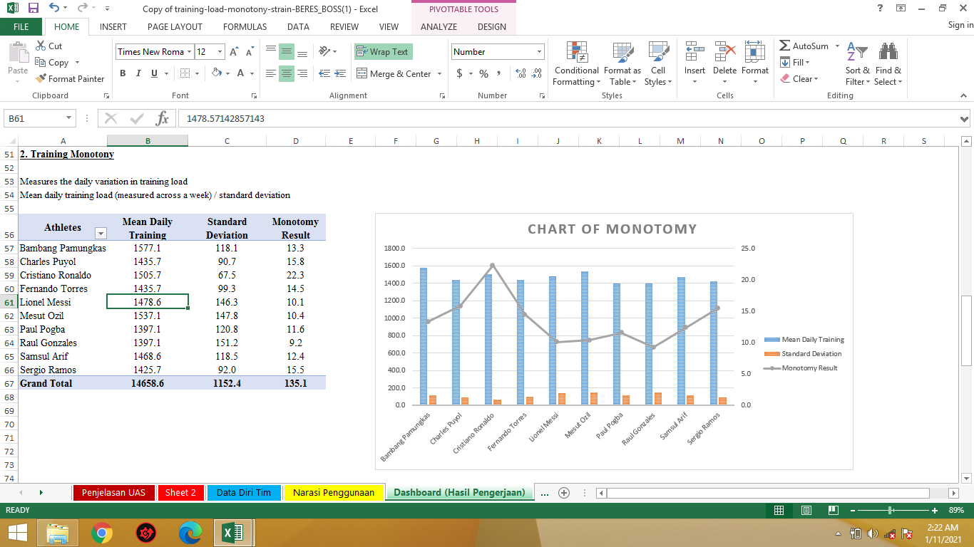

Gambar di atas merupakan tabel dan grafik dari Training Monotomy
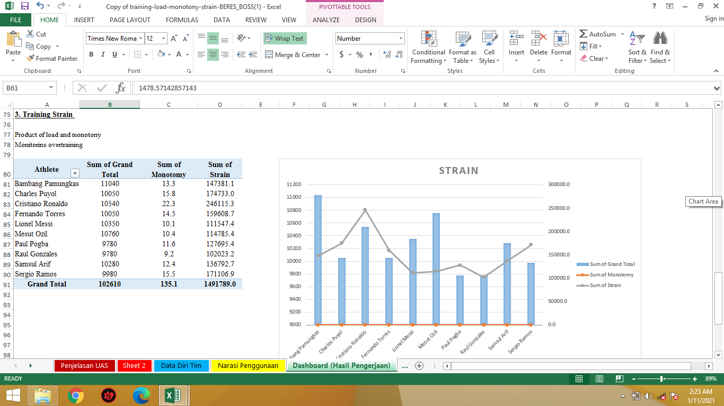

Gambar di atas merupakan tabel dan grafik dari Training Strain

Dashboard (Hasil Pengerjaan)
Calculation of Training Load, Monotony, and Strain
1. Training Load

Training volume x intensiy
Multiply session RPE by session length (minutes) = Training Load
Individual players rate a session from 1(very, very easy, 5 = hard) to 10 (Maximal).

Days | Monday

Group Daily Load
Athletes | Sum of RPE2 | Sum of RPE | Average of Daily Load
Bambang Pamungkas | 9 | 8 | 1610
Charles Puyol | 6 | 9 | 1440
Cristiano Ronaldo | 9 | 7 | 1510
Fernando Torres | 7 | 8 | 1430
Lionel Messi | 8 | 6 | 1320
Mesut Ozil | 9 | 9 | 1710
Paul Pogba | 6 | 9 | 1440
Raul Gonzales | 7 | 6 | 1230
Samsul Arif | 8 | 7 | 1420
Sergio Ramos | 8 | 8 | 1520
Grand Total | 77 | 77 | 1463

Athlete | Paul Pogba

INDIVIDUAL DAILY LOAD
Row Labels | Sum of RPE | Sum of Daily Load
Monday | 6 | 1440
Tuesday | 9 | 1410
Wednesday | 6 | 1240
Thursday | 9 | 1410
Friday | 7 | 1530
Saturday | 8 | 1520
Sunday | 7 | 1230
Grand Total | 52 | 9780

NOTED :

Training volume x intensiy
Multiply session RPE by session length (minutes) = Training Load
Individual players rate a session from 1(very, very easy, 5 = hard) to 10 (Maximal).

2. Training Monotony

Measures the daily variation in training load
Mean daily training load (measured across a week) / standard deviation
Chart OF MONOTOMY
Athletes | Mean Daily Training | Standard Deviation | Monotomy Result
Bambang Pamungkas | 1577.1 | 118.1 | 13.3
Charles Puyol | 1435.7 | 90.7 | 15.8
Cristiano Ronaldo | 1505.7 | 67.5 | 22.3
Fernando Torres | 1435.7 | 99.3 | 14.5
Lionel Messi | 1478.6 | 146.3 | 10.1
Mesut Ozil | 1537.1 | 147.8 | 10.4
Paul Pogba | 1397.1 | 120.8 | 11.6
Raul Gonzales | 1397.1 | 151.2 | 9.2
Samsul Arif | 1468.6 | 118.5 | 12.4
Sergio Ramos | 1425.7 | 92.0 | 15.5
Grand Total | 14658.6 | 1152.4 | 135.1

3. Training Strain

Product of load and monotony
Monitorins overtraining
STrain
Athlete | Sum of Grand Total | Sum of Monotomy | Sum of Strain
Bambang Pamungkas | 11040 | 13.3 | 147381.1
Charles Puyol | 10050 | 15.8 | 174733.0
Cristiano Ronaldo | 10540 | 22.3 | 246115.3
Fernando Torres | 10050 | 14.5 | 159608.7
Lionel Messi | 10350 | 10.1 | 111547.4
Mesut Ozil | 10760 | 10.4 | 114785.4
Paul Pogba | 9780 | 11.6 | 127695.4
Raul Gonzales | 9780 | 9.2 | 102023.2
Samsul Arif | 10280 | 12.4 | 136792.7
Sergio Ramos | 9980 | 15.5 | 171106.9
Grand Total | 102610 | 135.1 | 1491789.0

